画面遷移図
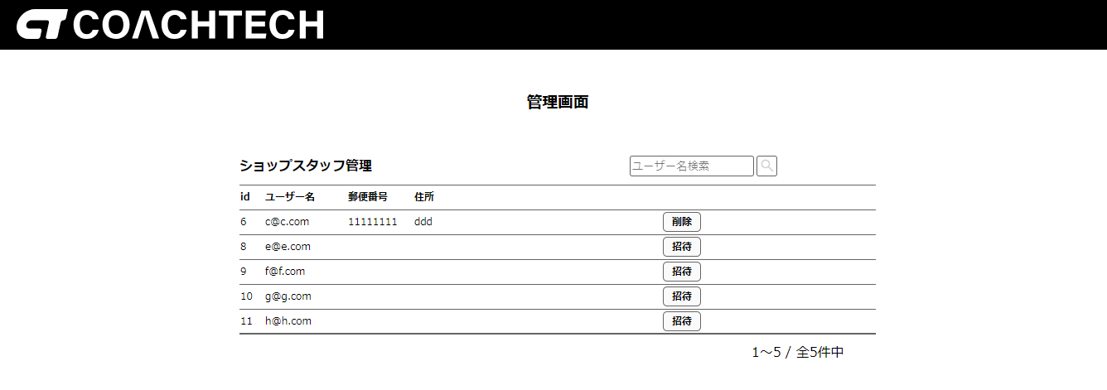
会員登録画面 | ログイン画面 |  |  |  | トップページ（ログイン後） |  |  | 商品出品画面
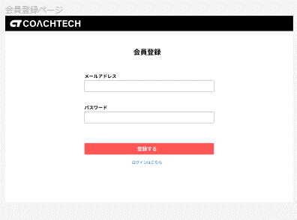
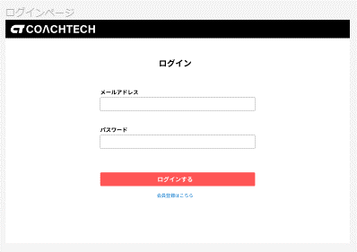
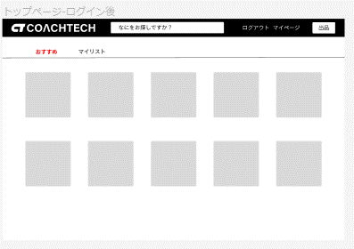
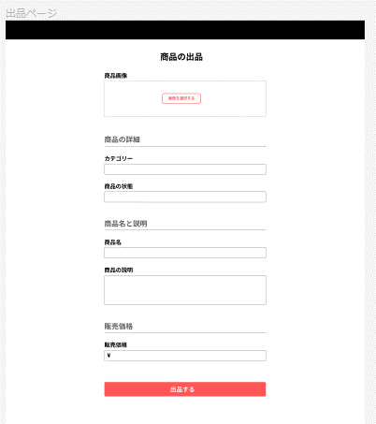

トップページ（ログイン前） |  |  | 商品詳細ページ（ログイン前）
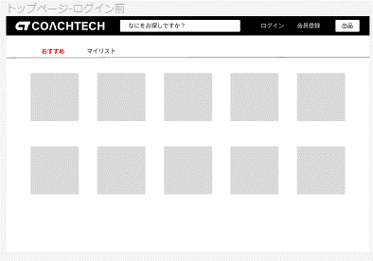
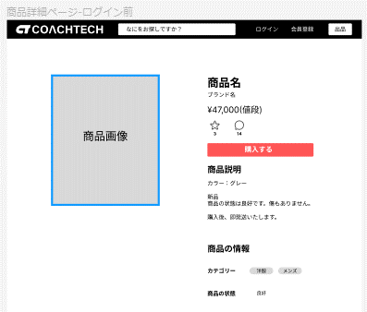

 |  |  |  |  | 商品詳細ページ（ログイン後）
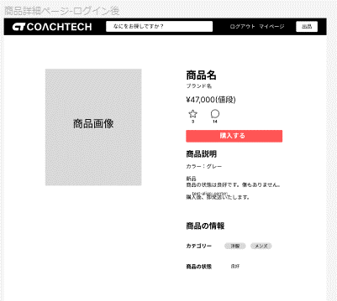
 |  |  |  |  |  |  |  |  | マイページ画面
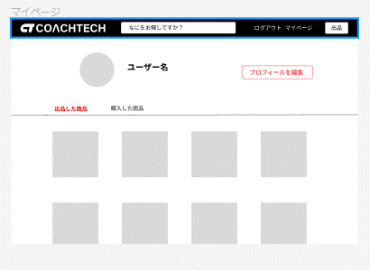

 | 商品購入画面
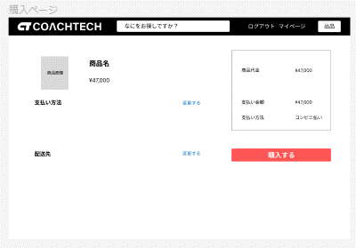

 |  |  |  |  |  |  |  |  | プロフィール変更画面
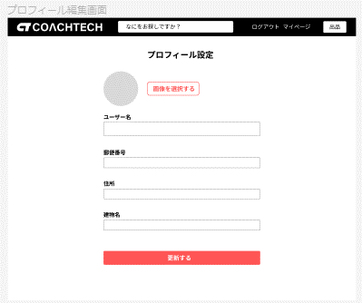

 |  |  |  |  |  |  | コメント画面
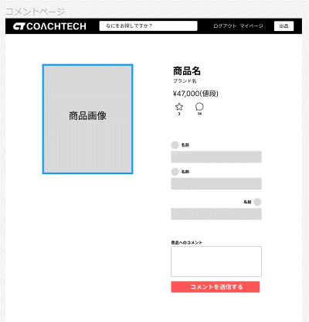

 |  |  |  | 購入完了画面
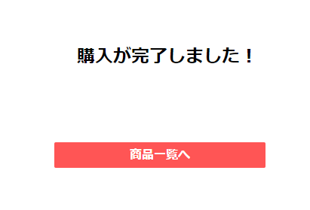
 |  | 配送先変更画面
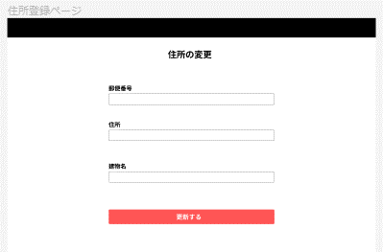

管理画面（管理者）
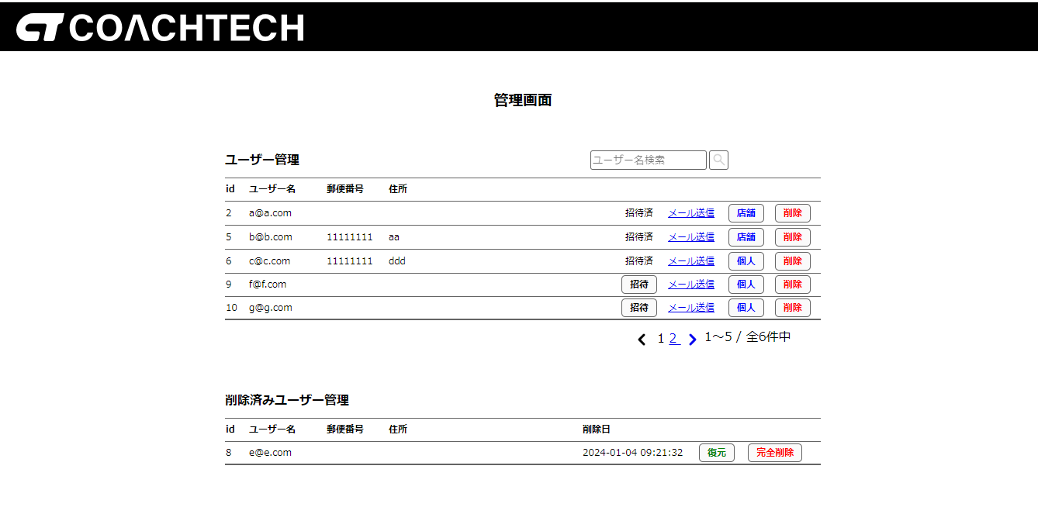

 |  |  |  |  |  | メール送信画面
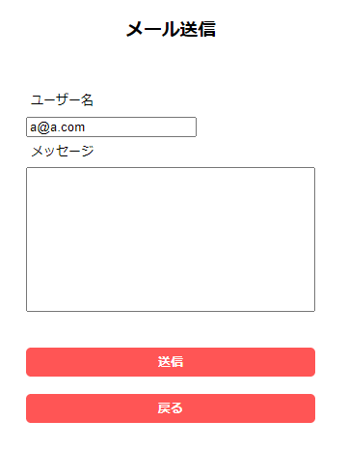

管理画面（店舗代表者）

